Trang_bìa
Posts and Telecommunications Institute of Technology |  |  |  |  |  |  | Thiết kế |  | Tài liệu phát triển |  | Tên hệ thống |  |  | Xây dựng trò chơi xếp gạch |  |  |  | Người tạo |  | Sang,Linh | Ngày tạo |  | 2018-01-10
 |  |  |  |  |  |  |  |  |  |  |  |  |  |  |  |  |  | Người cập nhật |  |  | Ngày cập nhật
 |  |  |  |  |  |  |  |  |  |  | Màn hình (ID) |  |  | Level_Selection |  | Màn hình (Tên) |  | Lựa chọn màn chơi

 | QUAN LY SINH VIEN Tài liệu phát triển hệ thống

 | Version 1.0

 |  |  |  |  |  |  |  |  |  | 1. Mục đích |  |  |  | 7. Giao diện màn hình
 |  |  |  |  |  |  |  |  |  | 2. Giới hạn hoạt động |  |  |  | 8. Danh sách hạng mục
 |  |  |  |  |  |  |  |  |  | 3. Giới hạn hệ thống |  |  |  | 9. Khái quát chức năng
 |  |  |  |  |  |  |  |  |  | 4. Chức năng liên quan |  |  |  | 10. Xử lý chi tiết
 |  |  |  |  |  |  |  |  |  | 5. Không bao gồm
 |  |  |  |  |  |  |  |  |  | 6. Sơ đồ

Posts and Telecommunications Institute of Technology |  |  |  |  |  |  | Thiết kế |  | Tài liệu phát triển |  | Tên hệ thống |  |  | Xây dựng trò chơi xếp gạch |  |  |  | Người tạo |  | Sang,Linh | Ngày tạo |  | 2023-10-03
 |  |  |  |  |  |  |  |  |  |  |  |  |  |  |  |  |  | Người cập nhật |  |  | Ngày cập nhật
 |  |  |  |  |  |  |  |  |  |  | Màn hình (ID) |  |  | Level_Selection |  | Màn hình (Tên) |  | Lựa chọn màn chơi

 | Lịch sử chỉnh sửa

 | Ver |  | Ngày cập nhật |  |  | Nội dung cập nhật |  |  |  |  |  |  |  | Người cập nhật
 |  |  |  |  |  |  |  |  |  |  |  |  |  |  | Ngày duyệt |  | Người duyệt |  | Ngày duyệt |  |  | Người duyệt
 | 1 |  | 2023-10-03 |  |  | Tạo mới |  |  |  |  |  |  |  | Sang

 | 2 |  | 2023-10-04 |  |  | Update (10) |  |  |  |  |  |  |  | Linh

Posts and Telecommunications Institute of Technology |  |  |  |  |  |  | Thiết kế |  | Tài liệu phát triển |  | Tên hệ thống |  |  | Xây dựng trò chơi xếp gạch |  |  |  | Người tạo |  | Sang,Linh | Ngày tạo |  | 2023-10-03
 |  |  |  |  |  |  |  |  |  |  |  |  |  |  |  |  |  | Người cập nhật |  |  | Ngày cập nhật
 |  |  |  |  |  |  |  |  |  |  | Màn hình (ID) |  |  | Level_Selection |  | Màn hình (Tên) |  | Lựa chọn màn chơi

 | 1. Mục đích
 |  | - Dùng để hiển thị danh sách các màn chơi
 |  | - Hiển thị đánh giá (số ngôi sao) nếu người chơi vượt qua màn chơi tương ứng
 |  | Các màn chơi sẽ không bị khoá, người chơi có thể chơi ở bất kì cấp độ nào.
 |  | Sau khi hoàn thành màn chơi, người chơi có thể nhấn refresh để cập nhật lại đánh giá mới nhất

 | 2. Giới hạn hoạt động
 |  | Không có

 | 3. Giới hạn hệ thống
 |  | Không có

 | 4. Chức năng liên quan
 |  | Chơi các màn chơi
 |  | Hiển thị đánh giá

 | 5. Không bao gồm
 |  | Không có

Posts and Telecommunications Institute of Technology |  |  |  |  |  |  | Thiết kế |  | Tài liệu phát triển |  | Tên hệ thống |  |  | Xây dựng trò chơi xếp gạch |  |  |  | Người tạo |  | Sang,Linh | Ngày tạo |  | 2023-10-03
 |  |  |  |  |  |  |  |  |  |  |  |  |  |  |  |  |  | Người cập nhật |  |  | Ngày cập nhật
 |  |  |  |  |  |  |  |  |  |  | Màn hình (ID) |  |  | Level_Selection |  | Màn hình (Tên) |  | Lựa chọn màn chơi

Màn hình lựa chọn màn chơi
 | 6. Sơ đồ

Khởi động
hệ thống

Màn hình chính

Player
LevelData

 | Table

 |  |  | № | Loại | Tên |  |  |  |  |  |  | I/O | Ghi Chú
 |  |  | 1 | M | Player |  |  | Table quản lý thông tin người chơi |  |  |  | I/O
 |  |  | 2 | M | LevelData |  |  | Table chứa danh sách màn chơi,đánh giá |  |  |  | I/O
 |  |  | 3
 |  |  | 4
 |  |  | 5
 |  |  | 6
 |  |  | 7
 |  |  | 8
 |  |  | 9

 |  |  |  | ※ Loại (M: Master / T: Transaction table / Ⅰ: INI file / W: work table / V: view / S: stored procedures / L: SQL loader / F: file)

Thiết_kế
Posts and Telecommunications Institute of Technology |  |  |  | Thiết kế |  |  | Tài liệu phát triển |  | Tên hệ thống |  | Xây dựng trò chơi xếp gạch |  | Người tạo | Sang,Linh | Ngày tạo | 2023-10-03
 |  |  |  |  |  |  |  |  |  |  |  |  | Người cập nhật |  | Ngày cập nhật
 |  |  |  |  |  |  |  |  | Màn hình (ID) |  | Level_Selection | Màn hình (Tên) | Lựa chọn màn chơi

 | 7. Giao diện

 |  |  |  |  |  | *Hình giao diện chính
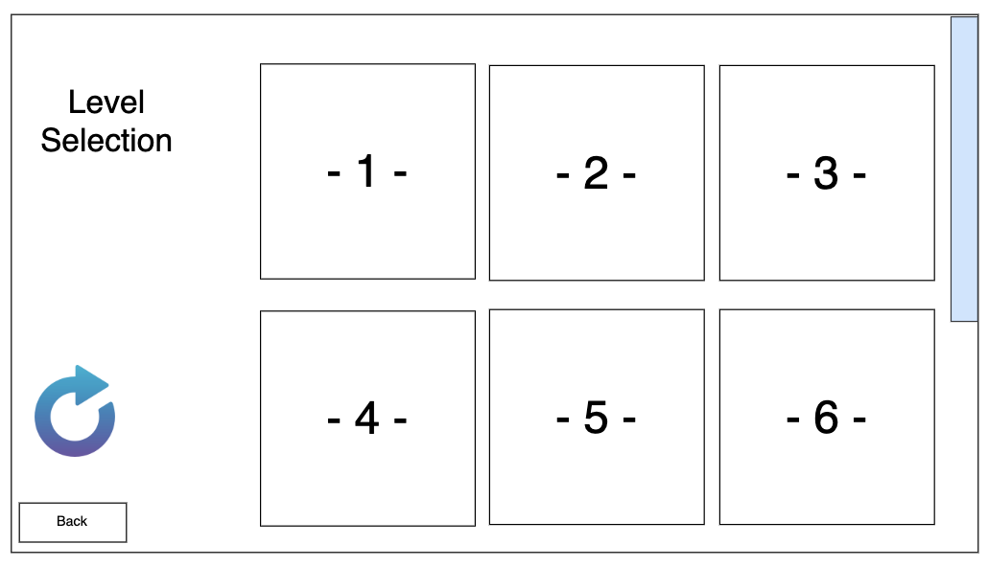

Posts and Telecommunications Institute of Technology |  |  |  | Thiết kế |  |  | Tài liệu phát triển |  | Tên hệ thống |  | Xây dựng trò chơi xếp gạch |  | Người tạo | Sang,Linh | Ngày tạo | 2018-01-10
 |  |  |  |  |  |  |  |  |  |  |  |  | Người cập nhật |  | Ngày cập nhật
 |  |  |  |  |  |  |  |  | Màn hình (ID) |  | Level_Selection | Màn hình (Tên) | Lựa chọn màn chơi

 | 8. Danh sách hạng mục

 |  | [Vùng hiển thị cố định]
 |  | № | Tên hạng mục |  | Control |  |  | Nội dung hiển thị |  |  |  | Ý nghĩa
 |  | 1 | Level Selection |  | TextMesh |  |  | Lựa chọn màn chơi |  |  |  | Tiêu đề trang lựa chọn màn chơi
 |  | 2 | Stars |  | Image |  |  | Các ngôi sao |  |  |  | Thành tích đạt được với màn chơi tương ứng

 |  | [Vùng nút]
 |  | № | Tên hạng mục |  | Control |  |  |  |  | Ghi chú
 |  | 1 | - 1 - |  | Button |  |  |  |  | Level 1
 |  | 2 | - 2 - |  | Button |  |  |  |  | Level 2
 |  | 3 | - 3 - |  | Button |  |  |  |  | Level 3
 |  | 4 | - 4 - |  | Button |  |  |  |  | Level 4
 |  | 5 | - 5 - |  | Button |  |  |  |  | Level 5
 |  | 6 | - 6 - |  | Button |  |  |  |  | Level 6
 |  | 7 | Refresh |  | Button |  |  |  |  | Tải lại trang

Posts and Telecommunications Institute of Technology |  |  |  | Thiết kế |  |  | Tài liệu phát triển |  | Tên hệ thống |  | Xây dựng trò chơi xếp gạch |  | Người tạo | Sang,Linh | Ngày tạo | 2018-01-10
 |  |  |  |  |  |  |  |  |  |  |  |  | Người cập nhật |  | Ngày cập nhật
 |  |  |  |  |  |  |  |  | Màn hình (ID) |  | Level_Selection | Màn hình (Tên) | Lựa chọn màn chơi

 | 9. Khái quát chức năng
 |  | (1) Hiển thị ban đầu
 |  |  | 1. Hiển thị màn hình ở trạng thái ban đầu

 |  | (2) Chơi các màn chơi
 |  |  | 1. Hiển thị danh sách các màn chơi
 |  |  | 2. Hiển thị số sao đã đạt được tương ứng với mỗi màn chơi
 |  |  | 3. Nhấn vào bất cứ màn chơi nào để chơi
 |  |  | 4. Hiển thị màn chơi được chọn tương ứng
 |  |  | 5. Nhận kết quả trả về từ điểm số của mỗi màn chơi để đánh giá

 |  | (3) Lưu lại thành tích
 |  |  | 1. Hệ thống sẽ tự động lưu lại đánh giá của màn chơi tương ứng
 |  |  | 2. Hiển thị đánh giá (số sao) dựa vào điểm số của màn chơi tương ứng
 |  |  | 3. Hiển thị kết quả ra view
 |  |  | 4. Lưu dữ liệu lên MongoDB

 |  | (4) Cập nhật thành tích
 |  |  | 1. Nhấn vào Button "Refresh" để cập nhật thành tích mới nhất
 |  |  | 2. Thông báo sau khi cập nhật
 |  |  | 3. Hiển thị lại số sao đã đạt được tương ứng với mỗi màn chơi

Posts and Telecommunications Institute of Technology |  |  |  | Thiết kế |  |  | Tài liệu phát triển |  | Tên hệ thống |  | Xây dựng trò chơi xếp gạch |  | Người tạo | Sang,Linh | Ngày tạo | 2023-10-03
 |  |  |  |  |  |  |  |  |  |  |  |  | Người cập nhật |  | Ngày cập nhật
 |  |  |  |  |  |  |  |  | Màn hình (ID) |  | Level_Selection | Màn hình (Tên) | Lựa chọn màn chơi

 | 10. Xử lý chi tiết
 |  | (1) Hiển thị ban đầu
 |  |  | Xem chi tiết
 |  | (2) Chơi các màn chơi
 |  |  | Xem chi tiết
 |  | (3) Lưu lại thành tích
 |  |  | Xem chi tiết
 |  | (4) Cập nhật thành tích
 |  |  | Xem chi tiết

Xử lý 10.2
Posts and Telecommunications Institute of Technology |  |  |  |  | Thiết kế | Tài liệu phát triển |  | Tên hệ thống | Xây dựng trò chơi xếp gạch |  | Người tạo | Sang,Linh | Ngày tạo | 2023-10-03
 |  |  |  |  |  |  |  |  |  |  | Người cập nhật |  | Ngày cập nhật
 |  |  |  |  |  |  |  | Màn hình (ID) | Level_Selection | Màn hình (Tên) | Lựa chọn màn chơi

 | 10. Xử lý chi tiết
 |  | (2) Chơi các màn chơi
 |  |  | 1. Hiển thị danh sách các màn chơi
 |  |  | 2. Hiển thị số sao đã đạt được tương ứng với mỗi màn chơi
 |  |  |  | Nhấn vào bất cứ màn chơi nào để chơi
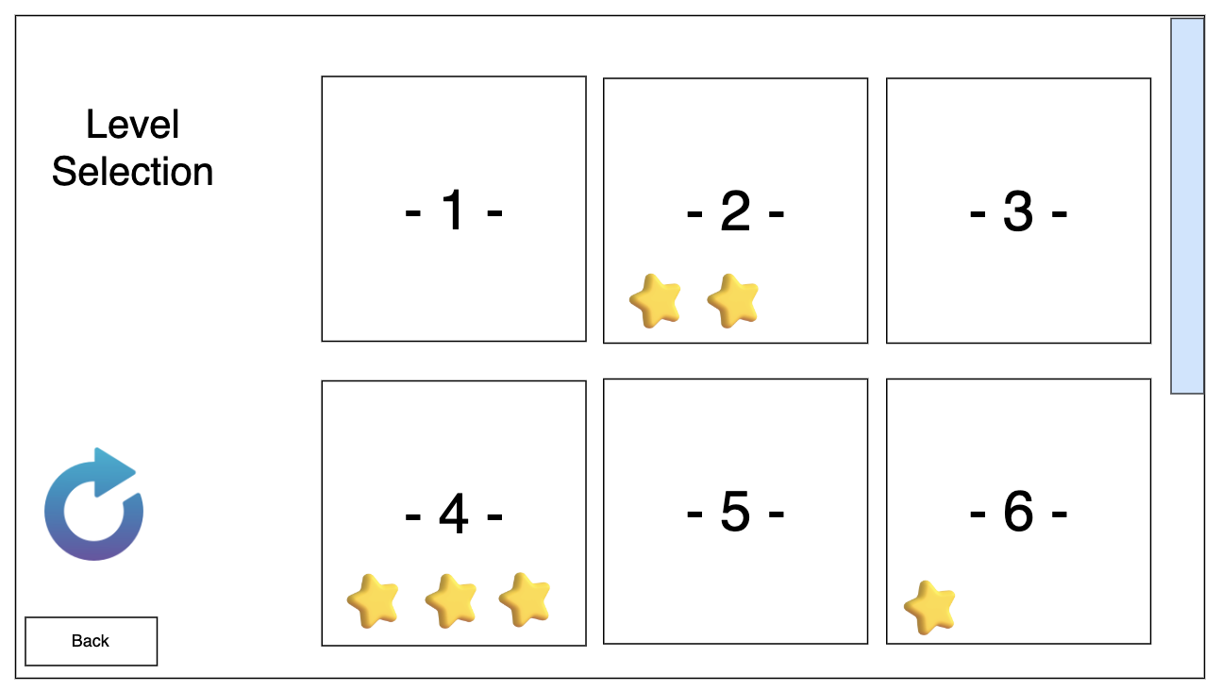

 |  |  |  |  |  |  | Giao diện minh hoạ
 |  |  | 4. Hiển thị màn chơi được chọn tương ứng
 |  |  | 5. Nhận kết quả trả về từ điểm số của mỗi màn chơi để đánh giá

Xử lý 10.3
Posts and Telecommunications Institute of Technology |  |  |  | Thiết kế |  | Tài liệu phát triển |  | Tên hệ thống | Xây dựng trò chơi xếp gạch |  | Người tạo | Sang,Linh | Ngày tạo | 2023-10-03
 |  |  |  |  |  |  |  |  |  |  | Người cập nhật |  | Ngày cập nhật
 |  |  |  |  |  |  |  | Màn hình (ID) | Level_Selection | Màn hình (Tên) | Lựa chọn màn chơi

 | 10. Xử lý chi tiết

 |  | (3) Lưu lại thành tích
 |  |  | 1. Hệ thống sẽ tự động lưu lại đánh giá của màn chơi tương ứng
 |  |  | 2. Hiển thị đánh giá (số sao) dựa vào điểm số của màn chơi tương ứng
 |  |  | 3. Hiển thị kết quả ra view
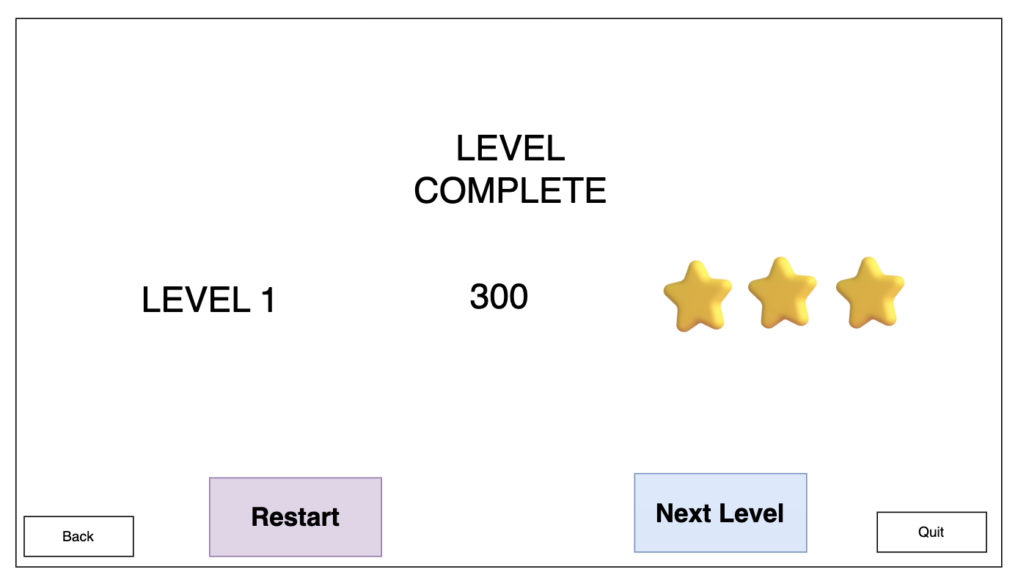

 |  |  |  |  |  |  | Giao diện minh hoạ

 |  |  | 4. Lưu dữ liệu lên MongoDB

 |  |  | a. Thêm dữ liệu cho màn chơi chưa có đánh giá
 |  |  | Đối tượng |  | Truy xuất từ view
 |  |  | LevelData |  | var update = Builders<BsonDocument>.Update.Set("levels", levelsList); collection.InsertOne(new BsonDocument { { "username", username }, { "levels", levelsList } });

 |  |  | b. Cập nhật dữ liệu khi đánh giá hiện tại cao hơn đánh giá đã có
 |  |  | Đối tượng |  | Truy xuất từ view
 |  |  | LevelData |  | var update = Builders<BsonDocument>.Update.Set($"levels.$.appreciate", rating); collection.UpdateOne(filter & levelFilter, update);

 |  |  | c. Update dữ liệu lên MongoDB
 |  |  | Table |  | Employee
 |  |  | Lệnh update to MongoDB |  | manager.RecordPlayerRating(mdplayer.Username, currentLevel, stars);

Xử lý 10.4
Posts and Telecommunications Institute of Technology |  |  |  | Thiết kế | Tài liệu phát triển | Tên hệ thống | Xây dựng trò chơi xếp gạch |  | Người tạo |  | Sang,Linh | Ngày tạo | 2023-10-03
 |  |  |  |  |  |  |  |  | Người cập nhật |  |  | Ngày cập nhật
 |  |  |  |  |  | Màn hình (ID) | Level_Selection | Màn hình (Tên) | Lựa chọn màn chơi

 | 10. Xử lý chi tiết
 |  | (4) Cập nhật thành tích
 |  |  | 1. Nhấn vào Button "Refresh" để cập nhật thành tích mới nhất

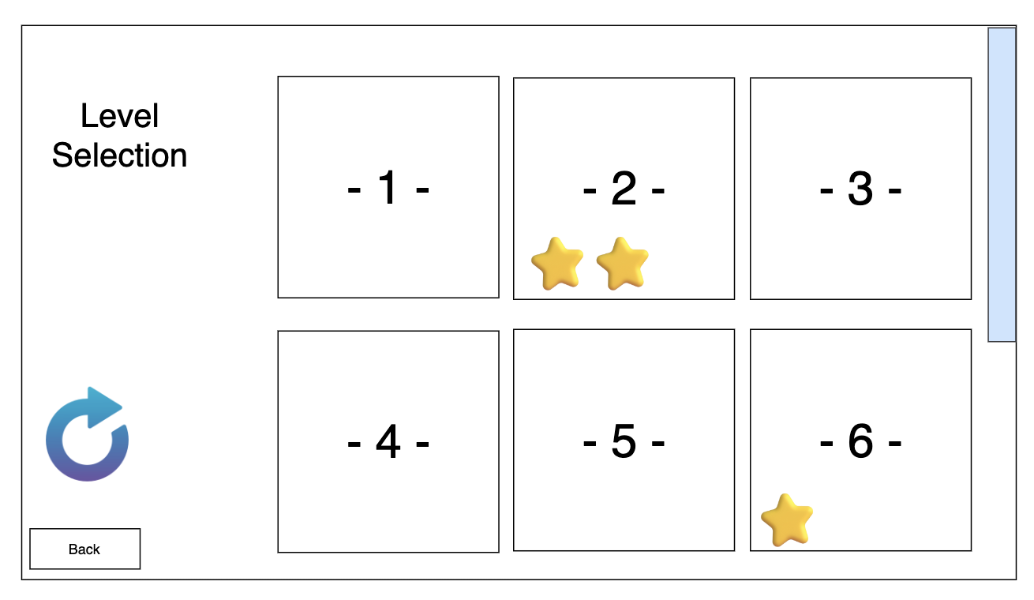
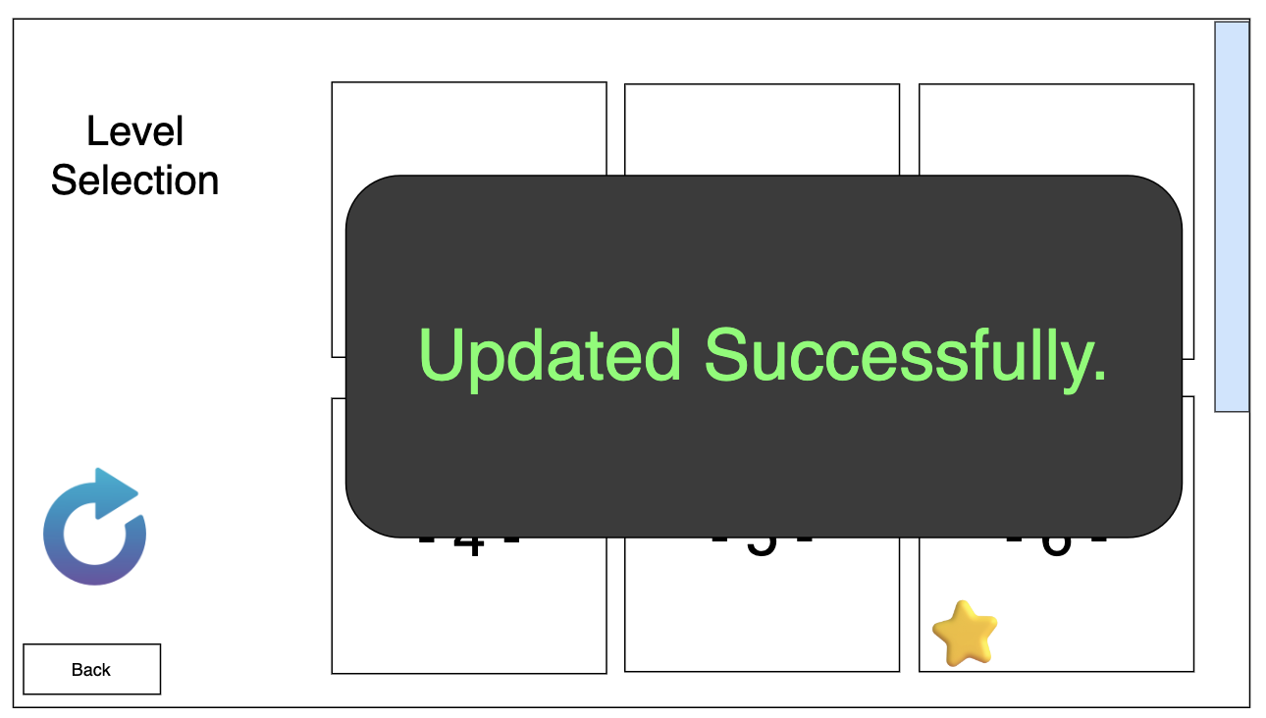

 |  |  | Hình minh hoạ |  |  |  |  |  |  | Hình minh hoạ

 |  |  |  |  |  | Hình giao diện chính

 |  |  | 2. Thông báo sau khi cập nhật
 |  |  | 3. Hiển thị lại số sao đã đạt được tương ứng với mỗi màn chơi

